Summary table
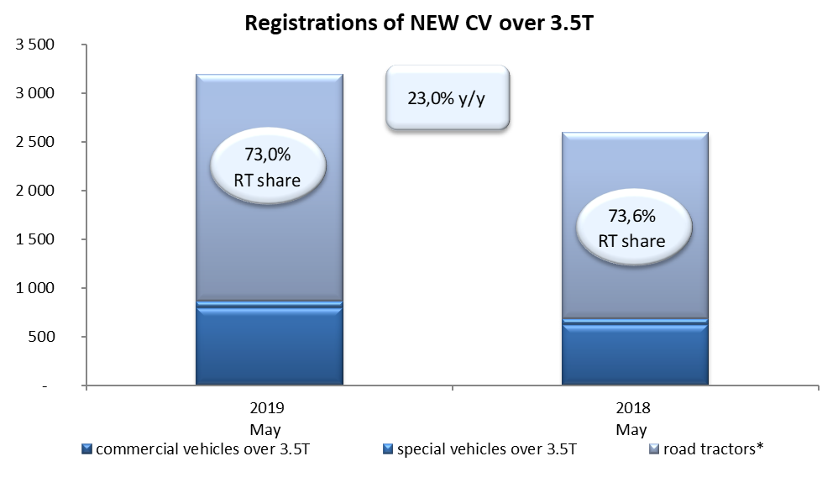
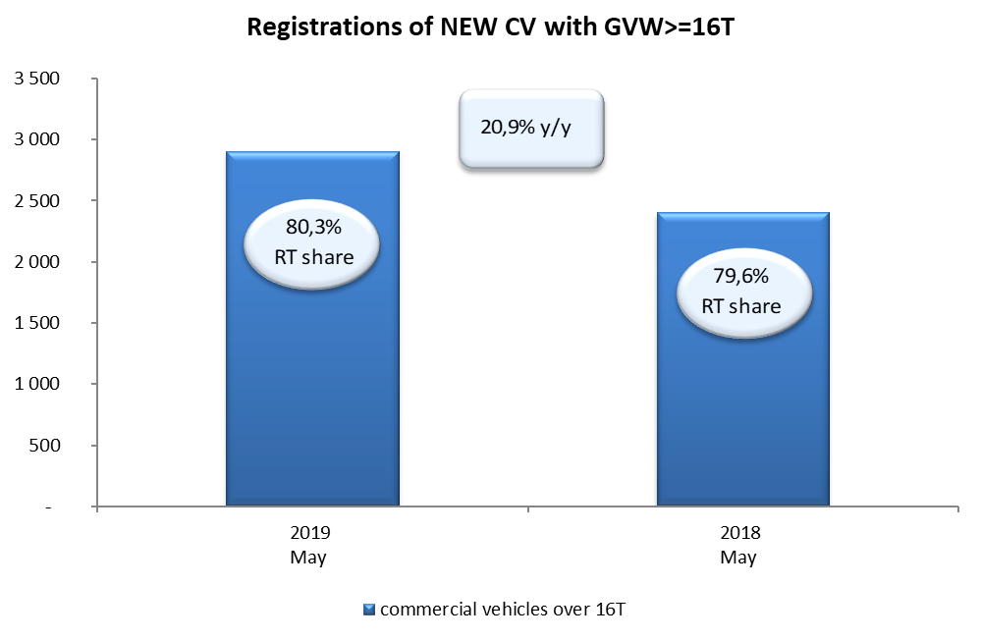
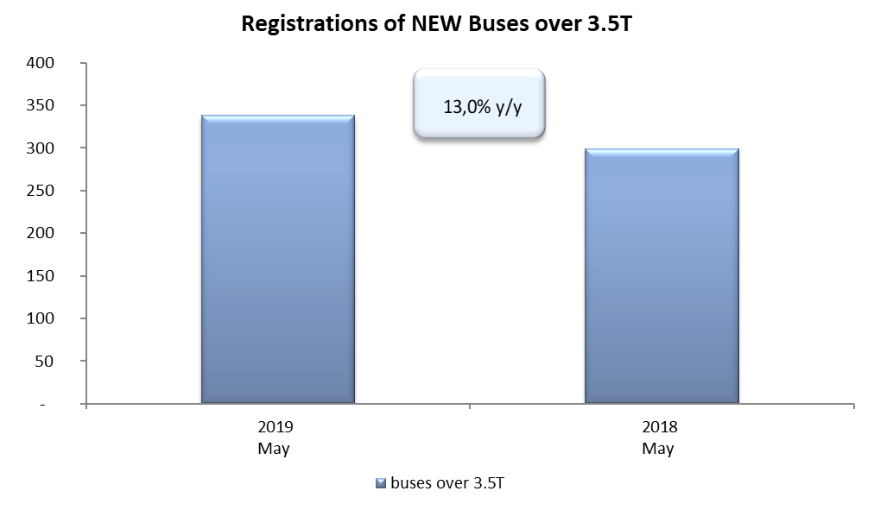
PZPM based on CEP (Ministry of Digital Affairs) |  |  |  |  |  | 06/06/2019
 |  |  |  |  |  | units
FIRST REGISTRATIONS OF NEW COMMERCIAL VEHICLES OVER 3.5T
 | 2019 May | 2018 May | % change y/y | 2019 Jan - May | 2018 Jan - May | % change y/y
CV - TOTAL | 3,195 | 2,598 | 23.0% | 13,474 | 12,466 | 8.1%
commercial vehicles over 3.5T | 798 | 622 | 28.3% | 2,845 | 2,737 | 3.9%
special vehicles over 3.5T | 64 | 64 | 0.0% | 271 | 254 | 6.7%
road tractors* | 2,333 | 1,912 | 22.0% | 10,358 | 9,475 | 9.3%
BUSES - TOTAL | 338 | 299 | 13.0% | 1,142 | 1,183 | -3.5%
buses over 3.5T | 338 | 299 | 13.0% | 1,142 | 1,183 | -3.5%
COMMERCIAL VEHICLES - TOTAL | 3,533 | 2,897 | 22.0% | 14,616 | 13,649 | 7.1%
*/ The data does not cover new registrations of domestic producers their own brands

